Накладная-№3
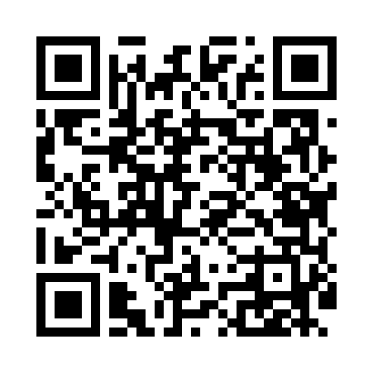
Номер товарно-транспортной накладной: |  |  | Торговый представитель: Amriyev Muhammad
Поставщик: Toshkent falcon fly 2 |  |  | Телефон торгового представителя: +998972880505
Дата отгрузки: 15.11.2025 |  |  | Контрагент: """" Klient
Дата консигнации: |  |  | Адрес:
Доставщик: |  |  | Телефон:
Телефон доставщика:
Время заказа: 15.11.2025 12:54:07
№ | Штрих-код | Название товаров (работ,услуг) | Количество | Количество в кейсе | Цена | Сумма
 |  |  | 32 |  |  | 75.8
1 | 6860220972372 | Металлическая корзина для фри квадрат DB-2-37 | 6 | 6 шт. | 1.20 | 7.20
2 | 6924167092316 | Поднос для пиццыформ для приготовления A9-231 36CM XP-91-8 | 2 | 2 шт. | 3.70 | 7.40
3 | 6905621392364 | Ложка Вилка DB-92-36 | 5 | 5 шт. | 2 | 10
4 | 6905385390040 | Пластиковая салатница YST055, 14.5×7 см, XP-3 9-4 | 5 | 5 шт. | 0.80 | 4
5 | 6920250671000 | Пластиковый салатница 500-10 24x24 см DB-67-1 00 | 10 | 10 шт. | 3.80 | 38
6 | 6925080201184 | Ручной совок с веником для уборки пола DB-83- 125 | 4 | 4 шт. | 2.30 | 9.20
Итого: 75.8$|->UZS: 947,500.00

